Análisis1
SPRINT 1

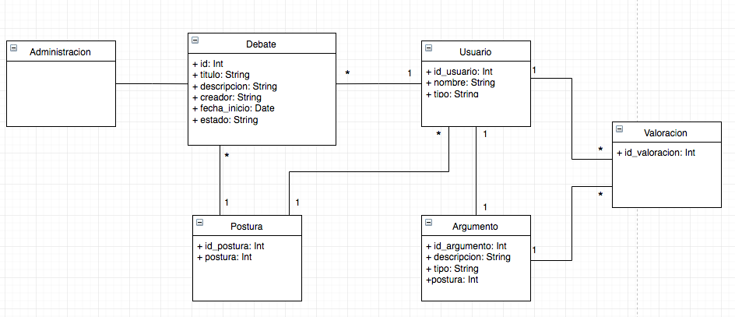
Caso de uso |  |  | Modelo Conceptual | Debate: se agrega el atributo "limite " y fecha limite y alias_usuario = False | Usuario = nuevo atributo "Alias = anonimo x defecto"
Nombre | Crear debate
Actores | Creador, participante
Proposito | iniciar, definir y publicar debate
Resumen | El creador llega al inicio del sistema y oprime el botón 'crear debate' donde se despliega un formulario de creación de debate, con los campos 'título' y 'argumento inicial' y la sección reglas con los campos: largo máximo argumento, fecha de finalización del debate y alias (usuario muestra su nombre como creado o no). Luego de llenar los campos el creador oprime 'Publicar'. El debate estará desplegado en la ventana inicio disponible para que un usuario participante interactúe con el
Precondicion
tipo | Primario, real
referencias cruzadas

Curso normal de los hechos
Acción de los actores |  | Respuesta del sistema
1. Este caso de uso comienza cuando el usuario ingresa a la aplicación desde un navegador web. |  | 2. El sistema desplegará la página de inicio de la aplicación
3. El usuario oprime el botón crear debate en esta página |  | 4. El sistema despliega un formulario de creación de debate dentro de la misma página
5. El usuario ingresa un título del debate y su argumento inicial en los campos respectivos del formulario desplegado, opcionalmente incluye un largo máximo por argumento (máximo por defecto: 300 caracteres), la fecha de finalización del debate(por defecto indefinido) y si quiere usar su nombre "alias" (no por defecto) , para finalizar oprime "publicar". |  | 6. El sistema guarda en la base de datos el nuevo debate creado y actualiza la página inicio. El sistema despliega todos los debates existentes en la base de datos desde el más reciente al más antiguo.

Cursos alternativos
5. El usuario no ingresa el título del debate y oprime "publicar" |  | El sistema enviará un mensaje de error indicando que es necesario un título para el debate. El sistema no cargará los datos a la base de datos y no recargará la página.
5. El usuario no ingresa el argumento inicial del debate y oprime "publicar" |  | El sistema enviará un mensaje de error indicando que es necesario un argumento inicial al debate. El sistema no cargará los datos a la base de datos y no recargará la página.
5. El usuario ingresa un número superior a 300 en el largo máximo de caracteres en argumento |  | El sistema enviará un mensaje de error indicando que se superó el número máximo de caracteres en el argumento. El sistema no cargará los datos a la base de datos y no recargará la página.

Análisis2
SPRINT 1
Contratos |  | Diagrama de Secuencia

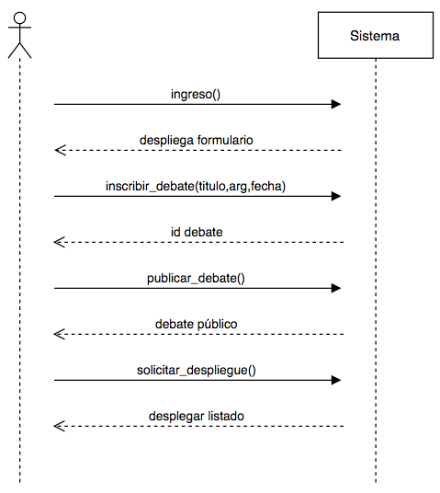
nombre | ingreso()
responsabilidades | Permitir que un usuario ingresar a la aplicación a través de un login. Solicitar el despliegue del formulario de creación de debate
tipo | Sistema
referencias cruzadas
notas
excepciones
salida
precondiciones | usuario tenga una cuenta en Facebook
postcondiciones | (1) Se creó instancia usuario

nombre | inscribir_debate(titulo,arg,fecha)
responsabilidades | Capturar el usuario, titulo del debate, la descripcion inicial y la fecha para agregarla a un nuevo debate Capturar el largo , fecha de finalizacion, alias_creador en caso de no ser la configuración por defecto
tipo | Sistema
referencias cruzadas
notas
excepciones | Si el id del usuario no es valido, indicar error
salida
precondiciones | El sistema conoce el id del usuario
postcondiciones | (1) Se creó instancia debate (2) Se agrega el debate al almacen de debates
 |  | Diagrama de estados
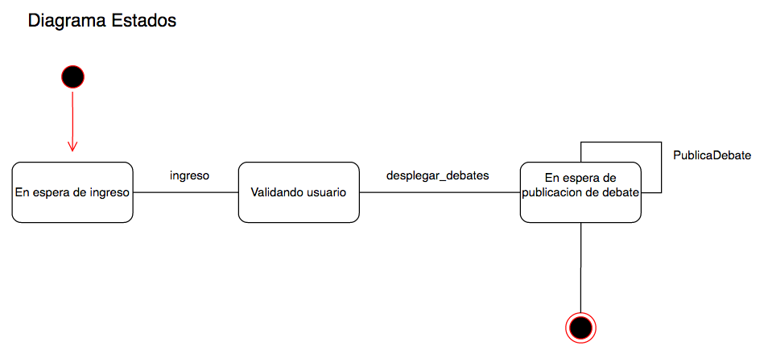
nombre | pubicar_debate()
responsabilidades | actualizar el estado del debate a público cerrar el debate en caso de haber pasado la fecha de finalizacion
tipo | Sistema
referencias cruzadas
notas
excepciones
salida
precondiciones | el sistema conoce el id del debate
postcondiciones | (1) se buscó el debate en el almacen de debates (2) se modificó el estado del debate a público (3) si el debate está abierto, y si la fecha_fin ya pasó, entonces se cerró el debate

nombre | solicitar_depliegue()
responsabilidades | desplegar todos los debates en la página principal
tipo
referencias cruzadas
notas
excepciones
salida
precondiciones
postcondiciones | (1) se buscaron todos los debates con estado público (2) se entregó el listado de los debates públicos

Diseño
SPRINT 1

Diagrama de Colaboración
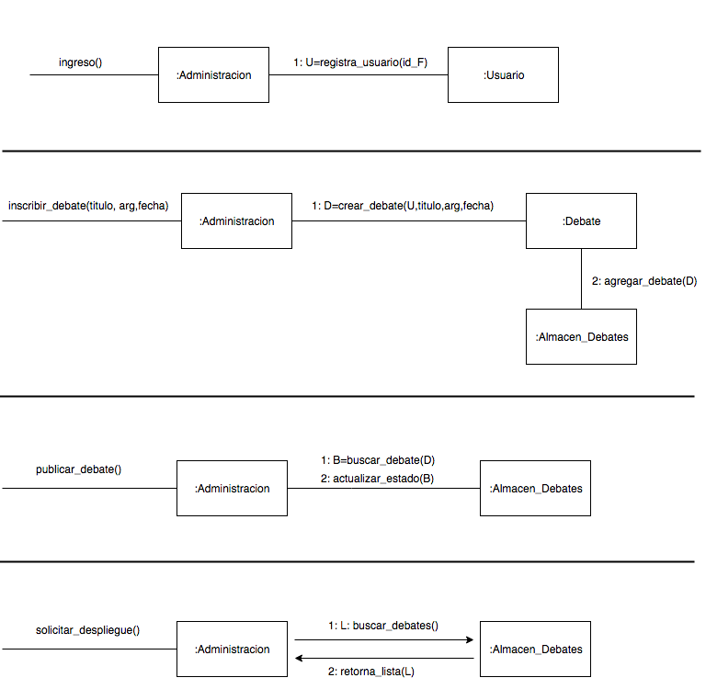

 | U | D= crear_debate(U,titulo, arg, fecha, largo,fecha_fin, alias_c )

 |  | 3: actualizar_cierre(B)

